Titel
Zum Impressum | Zum Inhalt

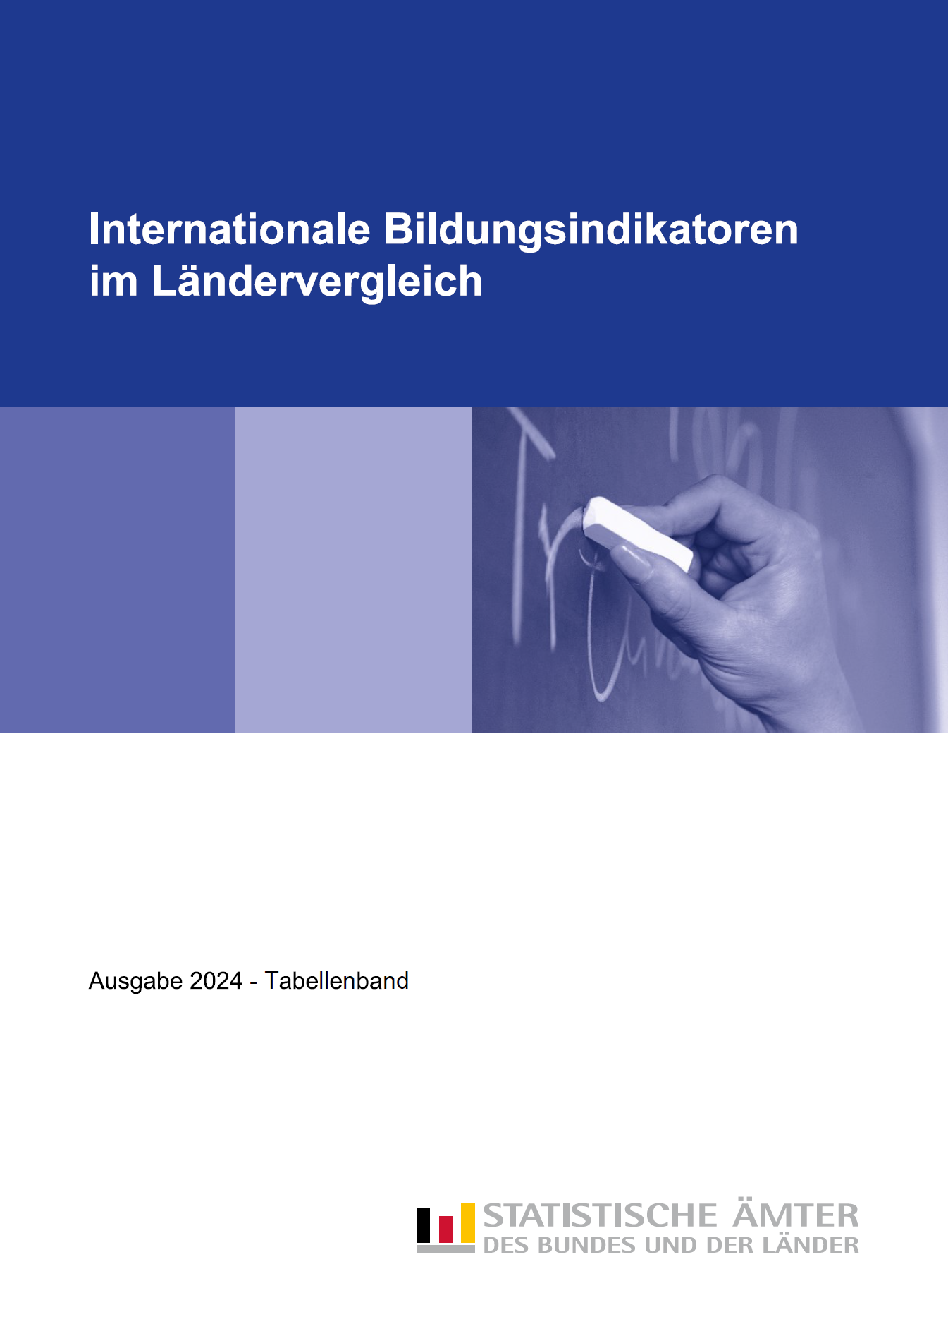

Methodische_Hinweise, Symbole
Zurück zum Inhalt

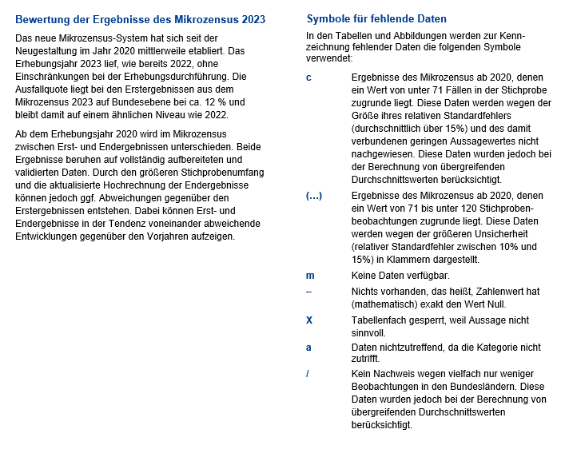

Tab_B1-1
Zurück zum Inhalt

Tabelle B1.1
Bildungsbeteiligung im Elementar- und Primarbereich nach Alter 2022
in %

 | Elementar- und Primarbereich Kinder im Alter von … Jahren |  |  |  |  |  |  |  |  |  |  |  |  | EU-Benchmark Elementar-bereich Kinder von 4 Jahren bis zum Schuleintritt
 | 2 | unter 3 | 3 | 4 | 5 |  |  | 3 - 5 |  |  | 6
 | ISCED 010 | ISCED 010 | ISCED 020 | ISCED 020 | ISCED 020 | ISCED 1 | zusam-men | ISCED 020 | ISCED 1 | zusam-men | ISCED 020 | ISCED 1 | zusam-men

Baden-Württemberg | 62 | 34 | 90 | 94 | 97 | 0 | 98 | 94 | 0 | 94 | 43 | 56 | 99 | 96
Bayern | 62 | 34 | 89 | 94 | 95 | 0 | 95 | 93 | 0 | 93 | 41 | 55 | 96 | 95
Berlin | 83 | 51 | 91 | 93 | 94 | 0 | 94 | 93 | 0 | 93 | 34 | 63 | 97 | 94
Brandenburg | 90 | 62 | 94 | 95 | 96 | 0 | 96 | 95 | 0 | 95 | 43 | 56 | 98 | 96
Bremen | 61 | 34 | 83 | 91 | 93 | 0 | 93 | 89 | 0 | 89 | 43 | 53 | 96 | 92
Hamburg | 86 | 54 | 94 | 96 | 97 | 0 | 98 | 96 | 0 | 96 | 50 | 48 | 99 | 97
Hessen | 63 | 36 | 88 | 94 | 94 | 2 | 96 | 92 | 1 | 93 | 49 | 47 | 96 | 94
Mecklenburg-Vorpommern | 92 | 64 | 95 | 96 | 97 | 0 | 97 | 96 | 0 | 96 | 53 | 44 | 97 | 97
Niedersachsen | 65 | 38 | 88 | 94 | 96 | 0 | 96 | 93 | 0 | 93 | 42 | 56 | 98 | 95
Nordrhein-Westfalen | 67 | 34 | 87 | 93 | 96 | 0 | 96 | 92 | 0 | 92 | 26 | 72 | 98 | 95
Rheinland-Pfalz | 75 | 35 | 90 | 94 | 96 | 0 | 96 | 93 | 0 | 93 | 34 | 63 | 97 | 95
Saarland | 58 | 35 | 86 | 91 | 94 | – | 94 | 90 | – | 90 | 47 | 51 | 98 | 93
Sachsen | 88 | 58 | 94 | 95 | 96 | 0 | 96 | 95 | 0 | 95 | 56 | 41 | 97 | 96
Sachsen-Anhalt | 89 | 63 | 92 | 94 | 95 | 0 | 95 | 94 | 0 | 94 | 51 | 46 | 97 | 95
Schleswig-Holstein | 69 | 40 | 87 | 92 | 93 | 0 | 93 | 90 | 0 | 90 | 47 | 49 | 96 | 92
Thüringen | 91 | 60 | 94 | 96 | 97 | 0 | 97 | 96 | 0 | 96 | 47 | 51 | 97 | 97
Deutschland | 69 | 40 | 89 | 94 | 96 | 0 | 96 | 93 | 0 | 93 | 40 | 57 | 97 | 95
OECD-Durchschnitt | 42 | 32 | 75 | 89 | 85 | 11 | 96 | 83 | m | m | 26 | 72 | 98 | X
EU-27 | X | X | X | X | X | X | X | X | X | X | X | X | X | 95

 | 1 | 1 | 1

Tab_B1-3
Zurück zum Inhalt

Tabelle B1.3
Merkmale von Bildungsprogrammen im Elementarbereich 2022

 | Verteilung der Kinder nach Art der Bildungsprogramme |  | Verteilung der Kinder nach Art der Bildungseinrichtung
 | Frühkindliche Bildung, Betreuung und Erziehung für Kinder unter drei Jahren | Frühkindliche Bildung, Betreuung und Erziehung für Kinder von drei Jahren bis zum Schuleintritt | Frühkindliche Bildung, Betreuung und Erziehung für Kinder unter drei Jahren |  | Frühkindliche Bildung, Betreuung und Erziehung für Kinder von drei Jahren bis zum Schuleintritt
 |  |  | öffentlich | privat | öffentlich | privat
 | ISCED 010 | ISCED 020 | ISCED 010 |  | ISCED 020
 | %

Early childhood education
Préscolaire
Early childhood education and primary
Préscolaire et primaire
Primary
Primaire
Early childhood education
Préscolaire
Early childhood education
Préscolaire
Early childhood education
Préscolaire
Primary
Primaire
Primary
Primaire
Primary
Primaire
Early childhood education and primary
Préscolaire et primaire
Early childhood education and primary
Préscolaire et primaire
Early childhood education and primary
Préscolaire et primaire
University
University
Men
Hommes
Women
Femmes
M + W
H + F
Men
Hommes
Women
Femmes
M + W
H + F
Men
Hommes
Women
Femmes
Early childhood education
Préscolaire
Early childhood education and primary
Préscolaire et primaire
Primary
Primaire
Early childhood education
Préscolaire
Early childhood education
Préscolaire
Early childhood education
Préscolaire
Primary
Primaire
Primary
Primaire
Primary
Primaire
Early childhood education and primary
Préscolaire et primaire
Early childhood education and primary
Préscolaire et primaire
Early childhood education and primary
Préscolaire et primaire
University
University
Men
Hommes
Women
Femmes
M + W
H + F
Men
Hommes
Women
Femmes
M + W
H + F
Men
Hommes
Women
Femmes
Early childhood education
Préscolaire
Early childhood education and primary
Préscolaire et primaire
Primary
Primaire
Early childhood education
Préscolaire
Early childhood education
Préscolaire
Early childhood education
Préscolaire
Primary
Primaire
Primary
Primaire
Primary
Primaire
Early childhood education and primary
Préscolaire et primaire
Early childhood education and primary
Préscolaire et primaire
Early childhood education and primary
Préscolaire et primaire
University
University
Men
Hommes
Women
Femmes
M + W
H + F
Men
Hommes
Women
Femmes
M + W
H + F
Men
Hommes
Women
Femmes
Baden-Württemberg | 24.0 | 76.0 | 35.7 | 64.3 | 45.9 | 54.1
Bayern | 24.7 | 75.3 | 24.3 | 75.7 | 31.5 | 68.5
Berlin | 32.9 | 67.1 | 18.9 | 81.1 | 21.0 | 79.0
Brandenburg | 32.6 | 67.4 | 45.3 | 54.7 | 49.7 | 50.3
Bremen | 24.9 | 75.1 | 21.0 | 79.0 | 39.6 | 60.4
Hamburg | 32.7 | 67.3 | 0.6 | 99.4 | 15.5 | 84.5
Hessen | 24.5 | 75.5 | 33.7 | 66.3 | 50.8 | 49.2
Mecklenburg-Vorpommern | 33.2 | 66.8 | 10.9 | 89.1 | 12.1 | 87.9
Niedersachsen | 25.6 | 74.4 | 25.3 | 74.7 | 33.9 | 66.1
Nordrhein-Westfalen | 25.0 | 75.0 | 15.9 | 84.1 | 28.6 | 71.4
Rheinland-Pfalz | 24.5 | 75.5 | 48.3 | 51.7 | 50.2 | 49.8
Saarland | 24.6 | 75.4 | 30.3 | 69.7 | 32.4 | 67.6
Sachsen | 31.2 | 68.8 | 32.5 | 67.5 | 36.4 | 63.6
Sachsen-Anhalt | 33.6 | 66.4 | 51.0 | 49.0 | 51.3 | 48.7
Schleswig-Holstein | 26.5 | 73.5 | 19.4 | 80.6 | 24.6 | 75.4
Thüringen | 32.0 | 68.0 | 34.6 | 65.4 | 34.5 | 65.5
Deutschland | 26.6 | 73.4 | 26.8 | 73.2 | 35.5 | 64.5
OECD-Durchschnitt | m | m | 49.7 | 50.3 | 67.8 | 32.2

 | 1 | 1

Tab_B3-2
Zurück zum Inhalt

Tabelle B3.2
Beteiligungsquoten der 15- bis 19-Jährigen und 20- bis 24-Jährigen nach ISCED-Stufen 2022

 | Schülerinnen, Schüler und Studierende im Alter von … Jahren |  |  |  |  |  |  |  |  |  |  |  | Berufliche Programme
 | 15 - 19 |  |  |  |  |  | 20 - 24 |  |  |  |  |  | 15 - 19 | 20 - 24
 | Sekundarbereich I | Sekundarbereich II |  |  | postsekundarer nichttertiärer Bereich | Tertiärbereich | Sekundarbereich I | Sekundarbereich II |  |  | postsekundarer nichttertiärer Bereich | Tertiärbereich | zusammen | zusammen
 |  | zusammen | allgemein-bildend | beruflich |  |  |  | zusammen | allgemein-bildend | beruflich
University
M + W
H + F
Men
Hommes
Women
Femmes
Women
Femmes
Men
Hommes
 | als Anteil an der gleichaltrigen Bevölkerung in % |  |  |  |  |  |  |  |  |  |  |  | Anteil in %

Baden-Württemberg | 29 | 47 | 31 | 16 | 6 | 7 | 1 | 10 | 1 | 9 | 13 | 32 | 33 | 89
Bayern | 26 | 42 | 25 | 17 | 3 | 7 | 0 | 11 | 1 | 10 | 9 | 30 | 40 | 94
Berlin | 26 | 47 | 38 | 9 | 6 | 11 | 1 | 7 | 1 | 6 | 14 | 42 | 20 | 85
Brandenburg | 25 | 45 | 35 | 11 | 3 | 5 | 1 | 7 | 0 | 6 | 9 | 23 | 24 | 94
Bremen | 34 | 50 | 34 | 15 | 6 | 7 | 1 | 13 | 1 | 12 | 16 | 40 | 31 | 93
Hamburg | 27 | 53 | 40 | 13 | 7 | 9 | 1 | 8 | 1 | 8 | 18 | 43 | 24 | 92
Hessen | 36 | 42 | 31 | 12 | 3 | 6 | 1 | 10 | 1 | 9 | 9 | 36 | 27 | 90
Mecklenburg-Vorpommern | 30 | 42 | 28 | 14 | 3 | 6 | 0 | 9 | 0 | 9 | 10 | 27 | 33 | 95
Niedersachsen | 37 | 47 | 31 | 15 | 2 | 3 | 1 | 12 | 1 | 11 | 6 | 23 | 33 | 88
Nordrhein-Westfalen | 27 | 52 | 37 | 14 | 9 | 7 | 1 | 9 | 1 | 8 | 15 | 32 | 28 | 86
Rheinland-Pfalz | 32 | 43 | 29 | 13 | 7 | 4 | 0 | 10 | 1 | 9 | 10 | 28 | 31 | 92
Saarland | 25 | 57 | 36 | 21 | 3 | 8 | 0 | 12 | 2 | 10 | 10 | 36 | 36 | 82
Sachsen | 29 | 41 | 29 | 13 | 3 | 7 | 0 | 10 | 1 | 9 | 9 | 32 | 31 | 94
Sachsen-Anhalt | 31 | 42 | 25 | 17 | 3 | 6 | 0 | 9 | 0 | 8 | 8 | 30 | 41 | 95
Schleswig-Holstein | 33 | 43 | 29 | 14 | 8 | 4 | 1 | 10 | 1 | 10 | 15 | 22 | 33 | 93
Thüringen | 28 | 39 | 26 | 13 | 3 | 10 | 0 | 10 | 1 | 10 | 9 | 57 | 33 | 94
Deutschland | 30 | 46 | 32 | 14 | 5 | 7 | 1 | 10 | 1 | 9 | 11 | 32 | 31 | 90

nachrichtlich:
Deutschland (einschl. Aufstiegsfortbildung) | 30 | 46 | 32 | 14 | 5 | 7 | 1 | 10 | 1 | 9 | 11 | 33 | 31 | 90
OECD-Durchschnitt | 12 | 59 | 37 | 24 | 1 | 12 | m | m | m | m | m | m | m | m

Tab_B3-6
Zurück zum Inhalt

Tabelle B3.6
Übergangscharakteristika bei 15- bis 20-Jährigen nach Bildungsbereichen 2022
in %

 | Schülerinnen, Schüler und Studierende im Alter von … Jahren
 | 15 | 16 |  |  | 17 |  |  | 18 |  |  | 19 |  |  | 20
 | Sekundar-bereich II | Sekundar-bereich II | postsekundarer nichttertiärer Bereich | Tertiärbereich | Sekundar-bereich II | postsekundarer nichttertiärer Bereich | Tertiärbereich | Sekundar-bereich II | postsekundarer nichttertiärer Bereich | Tertiärbereich | Sekundar-bereich II | postsekundarer nichttertiärer Bereich | Tertiärbereich | Sekundar-bereich II | postsekundarer nichttertiärer Bereich | Tertiärbereich

Baden-Württemberg | 19 | 55 | 1 | 0 | 72 | 2 | 1 | 57 | 7 | 9 | 33 | 11 | 24 | 20 | 14 | 33
Bayern | 19 | 45 | 1 | 0 | 63 | 3 | 0 | 50 | 5 | 11 | 34 | 9 | 24 | 22 | 11 | 29
Berlin | 32 | 58 | 2 | 0 | 72 | 6 | 1 | 48 | 10 | 18 | 27 | 15 | 36 | 15 | 18 | 45
Brandenburg | 27 | 55 | 2 | 0 | 69 | 5 | 0 | 48 | 8 | 7 | 26 | 11 | 17 | 14 | 11 | 23
Bremen | 14 | 49 | 1 | – | 75 | 4 | 0 | 66 | 7 | 7 | 44 | 12 | 25 | 25 | 18 | 40
Hamburg | 25 | 61 | 0 | 1 | 82 | 1 | 3 | 63 | 6 | 12 | 34 | 15 | 30 | 18 | 20 | 41
Hessen | 3 | 35 | 1 | 0 | 69 | 2 | 0 | 64 | 4 | 6 | 39 | 8 | 22 | 20 | 10 | 34
Mecklenburg-Vorpommern | 18 | 47 | 2 | 0 | 62 | 6 | 0 | 52 | 11 | 8 | 29 | 14 | 22 | 18 | 16 | 28
Niedersachsen | 1 | 39 | 1 | 0 | 70 | 3 | 0 | 73 | 5 | 2 | 48 | 7 | 11 | 24 | 9 | 21
Nordrhein-Westfalen | 23 | 59 | 2 | 0 | 81 | 4 | 1 | 61 | 8 | 10 | 34 | 12 | 24 | 19 | 15 | 31
Rheinland-Pfalz | 4 | 40 | 3 | 0 | 65 | 8 | 0 | 65 | 10 | 3 | 38 | 12 | 16 | 20 | 13 | 26
Saarland | 23 | 64 | 0 | 0 | 86 | 2 | 2 | 69 | 5 | 13 | 42 | 10 | 26 | 25 | 13 | 34
Sachsen | 15 | 46 | 3 | 0 | 63 | 8 | 0 | 52 | 11 | 9 | 29 | 13 | 25 | 17 | 14 | 32
Sachsen-Anhalt | 15 | 44 | 1 | 0 | 63 | 4 | 0 | 56 | 6 | 8 | 32 | 9 | 21 | 19 | 9 | 29
Schleswig-Holstein | 14 | 43 | 1 | 0 | 65 | 5 | 0 | 58 | 9 | 4 | 36 | 13 | 14 | 20 | 16 | 21
Thüringen | 17 | 44 | 3 | 0 | 59 | 7 | 0 | 48 | 10 | 12 | 28 | 12 | 38 | 18 | 12 | 53
Deutschland | 17 | 49 | 2 | 0 | 71 | 4 | 0 | 59 | 7 | 9 | 35 | 11 | 23 | 20 | 13 | 32

 | 1 | 1 | 1

